球場位置定義
球場位置定義
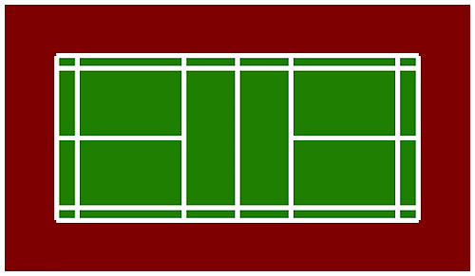

E
F

C
D

A
B

A
A
B
B

C
D

E
F

